상품제안서
바블로브 트라이탄 워터보틀 텀블러480ml 2P 선물세트 | 상품코드: S39379

 |  |  |  |  |  |  | 02-713-8555 | www.synergygift.co.kr
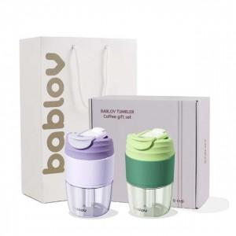 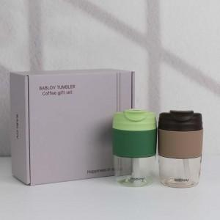 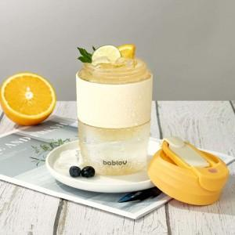

【상세/제작정보】 | 바블로브 텀블러는 안전하고 내구성이 뛰어난 고품질 식품등급 재료만을 사용합니다.<br>스티커 인쇄사이즈 기준90*50mm(사이즈변경가능)<br>

【인쇄/포장옵션】 | 실크 / 포장지포장

【공급단가】 | 수량 | 20~ | 100~ | 300~ | 500~ | 1,000~
*VAT별도 | 단가 | 22,490원 | 21,270원 | 20,240원 | 19,720원 | 19,370원

【상품 URL】 | https://www.synergygift.co.kr:443/src/goods_detail.php?gdno=39379

